Sheet1
附件1：平潭综合实验区自然资源服务中心房屋基本信息表
序号 | 房屋名称 | 检测项目 | 地点 | 房屋类别 | 建筑 面积 ㎡ | 房屋图片 | 备注
1 | 西楼管理房 | 结构安全检测 | 岚城乡中南村西楼88号 | 3层石混结构 | 约2760
2 | 西楼闸门管理房 | 结构安全检测 | 岚城乡中南村西楼77号 | 2层石结构 | 约234
3 | 水表运行管理房 | 结构安全检测 | 岚城乡中南村西楼 | 2层石混结构 | 约150
4 | 旧渔场管理房 | 结构安全检测 | 岚城乡中南村西楼 | 2层石结构 | 约189
5 | 城关金榜埕管理房 | 结构安全检测 | 潭城镇观音井金榜埕75号 | 2层石结构 | 约322
6 | 流水林业站 | 结构安全检测 | 平潭县流水镇流水乡654号 | 2层石混结构 | 约315
7 | 园艺楼 | 修缮前的补充调查检测及修缮加固后的结构安全鉴定 | 潭城镇盛林庄128号1-3 | 3层混合结构 | 约661 | 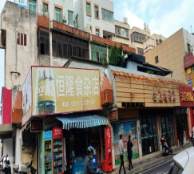 | 出租，原鉴定为C级，需进行加固修缮。1、进行修缮加固前的补充调查检测（含楼屋面吊顶、装修层的拆除，混凝土构件粉刷层敲打及钢筋敲打，承重墙体粉刷层敲打，提供园艺楼房屋柱、梁、板的规格和结构配筋） 2、修缮加固后的结构安全鉴定。

